10000件
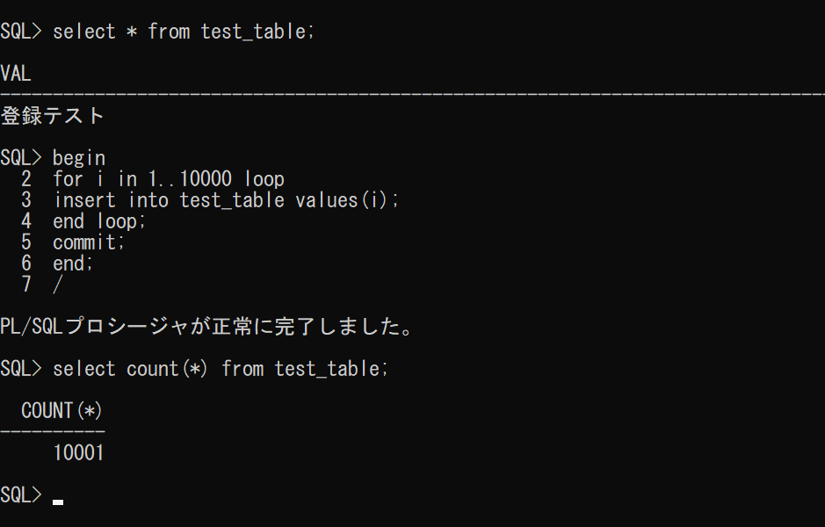
10000件のデータ登録・削除
PL/SQL文：Oracle社が、Oracle Databaseのためにコンピュータのデータベース言語SQLを独自に拡張したプログラミング言語

begin ～ end;で処理内容を囲み、/ で処理を実行する。

 |  | for文を用いてtest_tableに10000件のデータを登録

for文：
for x in i..j loop
…
end loop;

 |  | COUNT文を用いて、データ件数を確認

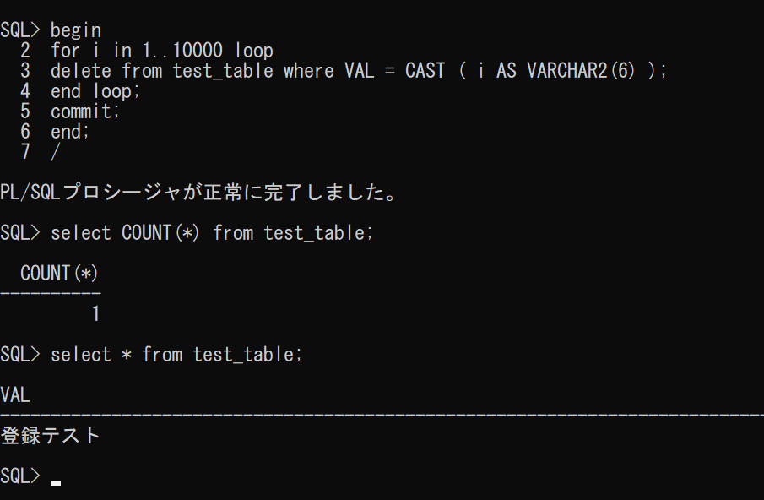

 |  | for文を用いてtest_tableの10000件のデータを削除
 |  | test_tableのVALはvarcharのため、iをvarcharに変換（CAST）

CAST( x AS yyy)：
xをyyy型に変換する

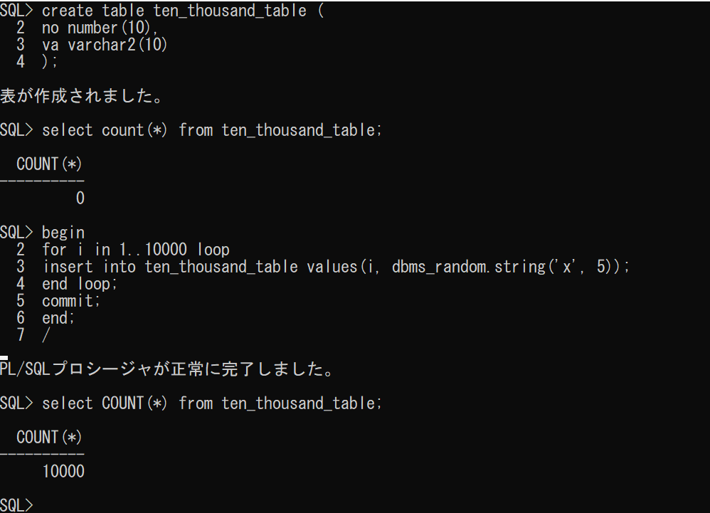
10000件のデータの表示結果ファイル出力
 |  | テーブル作成

 |  | データ10000件登録

 |  | dbms_random.string('x', 5)で5文字のランダムな英字文字列を作成

 |  | コンソールメッセージを非表示にする
 |  | 1ページの行数を無制限にする（ヘッダを繰り返し表示しない）
 |  | 「○○行が選択されました」メッセージを非表示にする
 | 必要なかったと思われる→ | 区切り文字をカンマに指定する
 |  | 各行の右端にあるスペースを削除する
 |  | ten_thousand.csvにファイル出力
 |  | 列の間にカンマを入れてSELECT文実行
 |  | ファイル出力終了

２つのテーブルの結合
２つのテーブルの結合
テーブルデータ
 | 都道府県コード (prefcode_table) |  | 県のシンボル一覧 (pref_symbol_table)
 | コード(主) (code) number(2) | 県名 (pref) varchar2(12) | 主キー用ID (id) number(4) | 都道府県コード (code) number(2) | 県のシンボル (pref_symbol) varchar2(50) | 分類 (class) varchar2(20)
 | 1 | 北海道 | 1 | 1 | タンチョウ | 鳥
 | 2 | 青森県 | 2 | 2 | ハクチョウ | 鳥
 | 3 | 岩手県 | 3 | 3 | キジ | 鳥
 | 4 | 宮城県 | 4 | 4 | ガン | 鳥
 | 5 | 秋田県 | 5 | 5 | ヤマドリ | 鳥
 | 6 | 山形県 | 6 | 6 | オシドリ | 鳥
 | 7 | 福島県 | 7 | 7 | キビタキ | 鳥
 | 8 | 茨城県 | 8 | 8 | ヒバリ | 鳥
 | 9 | 栃木県 | 9 | 9 | オオルリ | 鳥
 | 10 | 群馬県 | 10 | 10 | ヤマドリ | 鳥
 | 11 | 埼玉県 | 11 | 11 | シラコバト | 鳥
 | 12 | 千葉県 | 12 | 12 | ホオジロ | 鳥
 | 13 | 東京都 | 13 | 13 | ユリカモメ | 鳥
 | 14 | 神奈川県 | 14 | 14 | カモメ | 鳥
 | 15 | 新潟県 | 15 | 15 | トキ | 鳥
 | 16 | 富山県 | 16 | 16 | ライチョウ | 鳥
 | 17 | 石川県 | 17 | 17 | イヌワシ | 鳥
 | 18 | 福井県 | 18 | 18 | ツグミ | 鳥
 | 19 | 山梨県 | 19 | 19 | ウグイス | 鳥
 | 20 | 長野県 | 20 | 20 | ライチョウ | 鳥
 | 21 | 岐阜県 | 21 | 21 | ライチョウ | 鳥
 | 22 | 静岡県 | 22 | 22 | サンコウチョウ | 鳥
 | 23 | 愛知県 | 23 | 23 | コノハズク | 鳥
 | 24 | 三重県 | 24 | 24 | シロチドリ | 鳥
 | 25 | 滋賀県 | 25 | 25 | カイツブリ | 鳥
 | 26 | 京都府 | 26 | 26 | オオミズナギドリ | 鳥
 | 27 | 大阪府 | 27 | 27 | コマドリ | 鳥
 | 28 | 兵庫県 | 28 | 28 | コウノトリ | 鳥
 | 29 | 奈良県 | 29 | 29 | コマドリ | 鳥
 | 30 | 和歌山県 | 30 | 30 | メジロ | 鳥
 | 31 | 鳥取県 | 31 | 31 | オシドリ | 鳥
 | 32 | 島根県 | 32 | 32 | ハクチョウ | 鳥
 | 33 | 岡山県 | 33 | 33 | キジ | 鳥
 | 34 | 広島県 | 34 | 34 | アビ | 鳥
 | 35 | 山口県 | 35 | 35 | ナベヅル | 鳥
 | 36 | 徳島県 | 36 | 36 | シラサギ | 鳥
 | 37 | 香川県 | 37 | 37 | ホトトギス | 鳥
 | 38 | 愛媛県 | 38 | 38 | コマドリ | 鳥
 | 39 | 高知県 | 39 | 39 | ヤイロチョウ | 鳥
 | 40 | 福岡県 | 40 | 40 | ウグイス | 鳥
 | 41 | 佐賀県 | 41 | 41 | カササギ（カチガラス） | 鳥
 | 42 | 長崎県 | 42 | 42 | オシドリ | 鳥
 | 43 | 熊本県 | 43 | 43 | ヒバリ | 鳥
 | 44 | 大分県 | 44 | 44 | メジロ | 鳥
 | 45 | 宮崎県 | 45 | 45 | コシジロヤマドリ | 鳥
 | 46 | 鹿児島県 | 46 | 46 | ルリカケス | 鳥
 | 47 | 沖縄県 | 47 | 47 | ノグチゲラ | 鳥
 |  |  | 48 | 1 | ハマナス | 花
 |  |  | 49 | 2 | リンゴの花 | 花
 |  |  | 50 | 3 | キリ | 花
 |  |  | 51 | 4 | ミヤギノハギ | 花
 |  |  | 52 | 5 | フキノトウ | 花
 |  |  | 53 | 6 | ベニバナ | 花
 |  |  | 54 | 7 | ネモトシャクナゲ | 花
 |  |  | 55 | 8 | バラ | 花
 |  |  | 56 | 9 | ヤシオツツジ | 花
 |  |  | 57 | 10 | レンゲツツジ | 花
 |  |  | 58 | 11 | サクラソウ | 花
 |  |  | 59 | 12 | 菜の花 | 花
 |  |  | 60 | 13 | ソメイヨシノ | 花
 |  |  | 61 | 14 | ヤマユリ | 花
 |  |  | 62 | 15 | チューリップ | 花
 |  |  | 63 | 16 | チューリップ | 花
 |  |  | 64 | 17 | クロユリ | 花
 |  |  | 65 | 18 | スイセン | 花
 |  |  | 66 | 19 | フジサクラ | 花
 |  |  | 67 | 20 | リンドウ | 花
 |  |  | 68 | 21 | レンゲソウ | 花
 |  |  | 69 | 22 | ツツジ | 花
 |  |  | 70 | 23 | カキツバタ | 花
 |  |  | 71 | 24 | ハナショウブ | 花
 |  |  | 72 | 25 | シャクナゲ | 花
 |  |  | 73 | 26 | ナデシコ | 花
 |  |  | 74 | 26 | しだれ桜 | 花
 |  |  | 75 | 26 | 嵯峨ぎく | 花
 |  |  | 76 | 27 | ウメ | 花
 |  |  | 77 | 27 | サクラソウ | 花
 |  |  | 78 | 28 | ノジギク | 花
 |  |  | 79 | 29 | ナラヤエザクラ | 花
 |  |  | 80 | 30 | ウメ | 花
 |  |  | 81 | 31 | 二十世紀梨の花 | 花
 |  |  | 82 | 32 | ボタン | 花
 |  |  | 83 | 33 | モモの花 | 花
 |  |  | 84 | 34 | モミジ | 花
 |  |  | 85 | 35 | 夏みかんの花 | 花
 |  |  | 86 | 36 | すだちの花 | 花
 |  |  | 87 | 37 | オリーブ | 花
 |  |  | 88 | 38 | みかんの花 | 花
 |  |  | 89 | 39 | ヤマモモ | 花
 |  |  | 90 | 40 | ウメ | 花
 |  |  | 91 | 41 | クスの花 | 花
 |  |  | 92 | 42 | 雲仙ツツジ（ミヤマキリシマ） | 花
 |  |  | 93 | 43 | リンドウ | 花
 |  |  | 94 | 44 | 豊後梅 | 花
 |  |  | 95 | 45 | ハマユウ | 花
 |  |  | 96 | 46 | ミヤマキリシマ | 花
 |  |  | 97 | 47 | デイゴ | 花
 |  |  | 98 | 1 | エゾマツ | 木
 |  |  | 99 | 2 | ヒバ | 木
 |  |  | 100 | 3 | ナンブアカマツ | 木
 |  |  | 101 | 4 | ケヤキ | 木
 |  |  | 102 | 5 | 秋田杉 | 木
 |  |  | 103 | 6 | サクランボ | 木
 |  |  | 104 | 7 | ケヤキ | 木
 |  |  | 105 | 8 | ウメ | 木
 |  |  | 106 | 9 | トチノキ | 木
 |  |  | 107 | 10 | クロマツ | 木
 |  |  | 108 | 11 | ケヤキ | 木
 |  |  | 109 | 12 | マキ | 木
 |  |  | 110 | 13 | イチョウ | 木
 |  |  | 111 | 14 | イチョウ | 木
 |  |  | 112 | 15 | ユキツバキ | 木
 |  |  | 113 | 16 | タテヤマスギ | 木
 |  |  | 114 | 17 | アテ | 木
 |  |  | 115 | 18 | マツ | 木
 |  |  | 116 | 19 | カエデ | 木
 |  |  | 117 | 20 | 白樺 | 木
 |  |  | 118 | 21 | イチイ | 木
 |  |  | 119 | 22 | モクセイ | 木
 |  |  | 120 | 23 | ハナノキ | 木
 |  |  | 121 | 24 | 神宮杉 | 木
 |  |  | 122 | 25 | モミジ | 木
 |  |  | 123 | 26 | 北山杉 | 木
 |  |  | 124 | 27 | イチョウ | 木
 |  |  | 125 | 28 | クスノキ | 木
 |  |  | 126 | 29 | スギ | 木
 |  |  | 127 | 30 | ウバメガシ | 木
 |  |  | 128 | 31 | ダイセンキャラボク | 木
 |  |  | 129 | 32 | クロマツ | 木
 |  |  | 130 | 33 | アカマツ | 木
 |  |  | 131 | 34 | モミジ | 木
 |  |  | 132 | 35 | アカマツ | 木
 |  |  | 133 | 36 | ヤマモモ | 木
 |  |  | 134 | 37 | オリーブ | 木
 |  |  | 135 | 38 | マツ | 木
 |  |  | 136 | 39 | ヤナセスギ | 木
 |  |  | 137 | 40 | ツツジ | 木
 |  |  | 138 | 41 | クスノキ | 木
 |  |  | 139 | 42 | ヒノキ | 木
 |  |  | 140 | 42 | ツバキ | 木
 |  |  | 141 | 43 | クスノキ | 木
 |  |  | 142 | 44 | 豊後梅 | 木
 |  |  | 143 | 45 | フェニックス | 木
 |  |  | 144 | 45 | ヤマザクラ | 木
 |  |  | 145 | 45 | オビスギ | 木
 |  |  | 146 | 46 | カイコウズ | 木
 |  |  | 147 | 46 | クスノキ | 木
 |  |  | 148 | 47 | リュウキュウマツ | 木

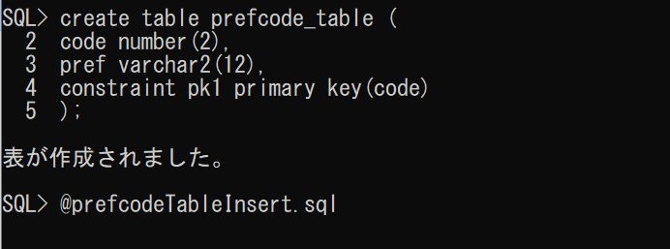
データinsert処理
 |  |  |  |  | prefcode_table作成

 |  |  |  |  | codeを主キーにする

 |  |  |  |  | prefcodeTableInsert.sqlを作成し、読み込むことでデータを登録

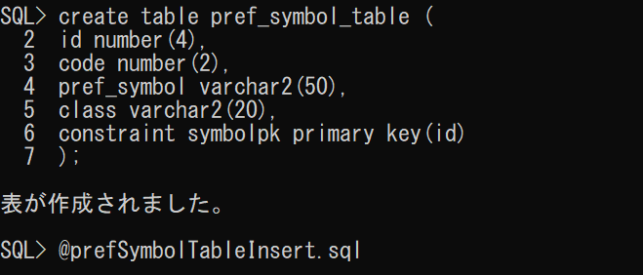
 |  |  |  |  | pref_symbol_table作成

 |  |  |  |  | prefSymbolTableInsert.sqlを作成し、読み込むことでデータを登録

2テーブルの結合
 |  |  |  |  | pref_symbolの表示文字幅を20文字に
 |  |  |  |  | （以下同様）

 |  |  |  |  | １行の表示幅を1000文字に
 |  |  |  |  | １ページの行数を無制限に

 |  |  |  |  | 内部結合（INNER JOIN）でpref_symbol_tableとprefcode_tableを結合する
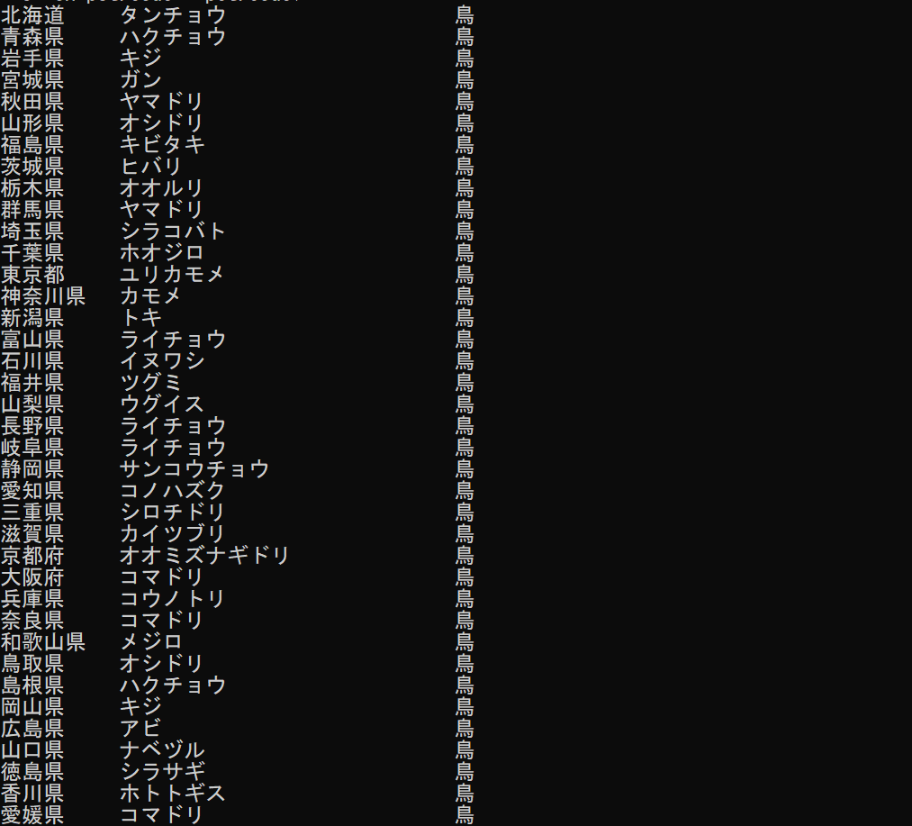

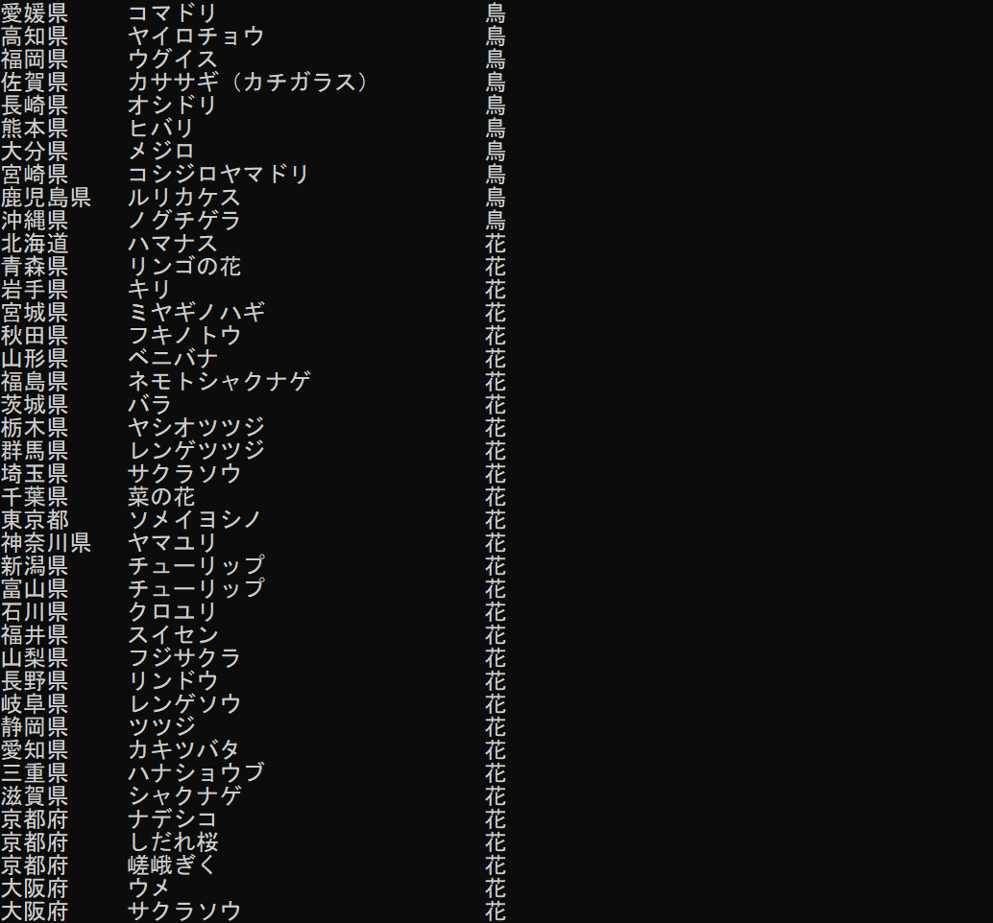

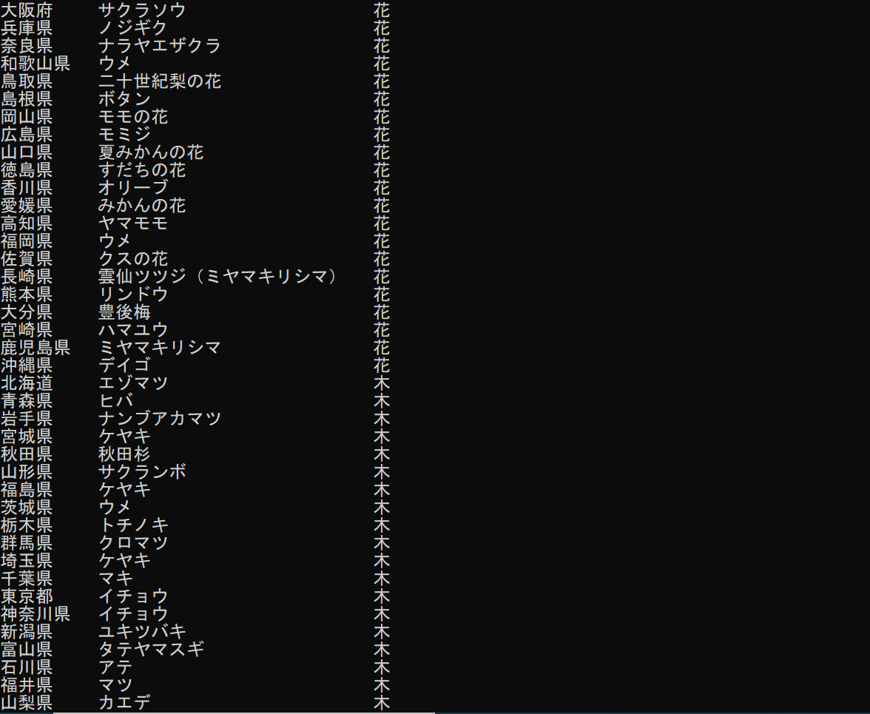

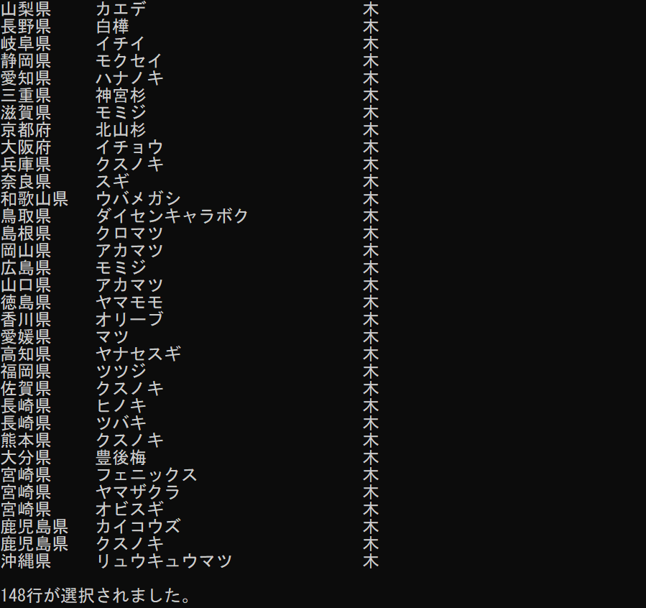

 |  |  |  |  | code=1（北海道）のもののみを表示する

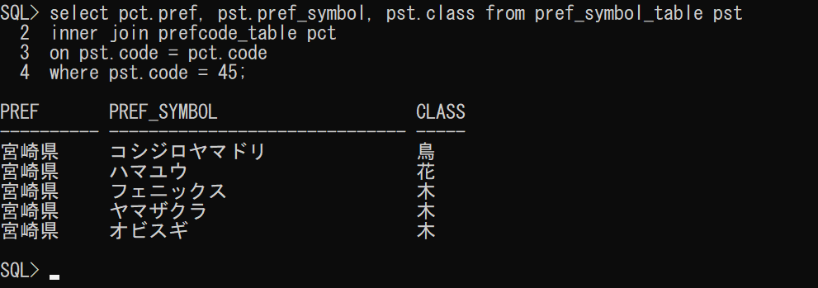

 |  |  |  |  | code=45（宮崎県）のもののみを表示する

テーブルの結合のWebページ作成
コード作成
 | 今回は、xmlファイルをjavaのMapperファイルと同じ場所において実行してみる

 | これによって、xmlの読み込みに関する記述がjavaのコード上で必要なくなるとのこと
 |  | 参考：https://qiita.com/ozaki25/items/fe5fc876bd55a9d7daa9#sql%E3%82%92xml%E3%81%AB%E6%9B%B8%E3%81%8F%E3%83%91%E3%82%BF%E3%83%BC%E3%83%B3

 | ↓
 | 上手く紐づけできなかった
 | 推測： | mybatis-config.xmlを使用したマッピングと@Mapperを用いたマッピングは併用できない？
 | 解決の可能性： |  | application.yml(properties)にXMLファイルのロケーションの指定ができます。 |  | / | mappersで使用可能なタグに、<package>が存在する
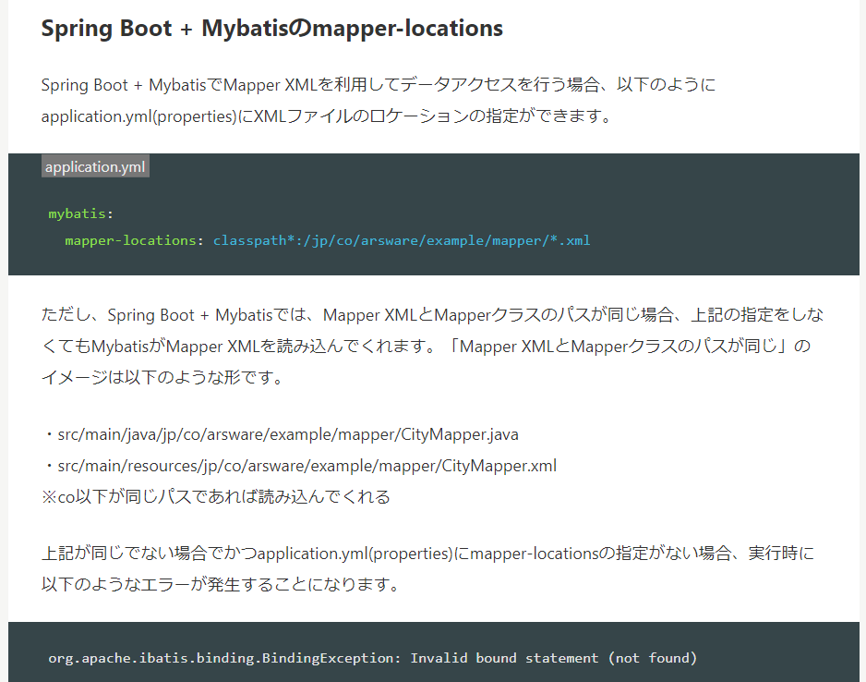
 |  |  | 参考：https://qiita.com/NagaokaKenichi/items/380c1316383b2020a1e7

 | そのため、既存の方法で実施する。

entity作成
 | テーブルの結合を行う際の記載パターンとして、
 |  | どちらのテーブルのエンティティも用意しておき、親テーブルのフィールドに子テーブルのクラスを用意する
 | 方法がある。（今回採用）

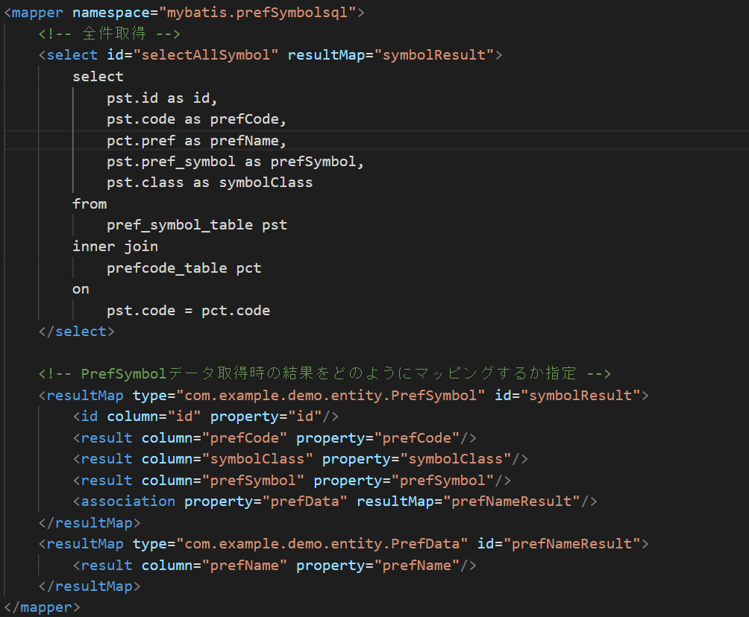
xmlファイル作成
 | SQLを記載するxmlファイルにて、resultMapタグを利用する

 |  |  |  | エンティティクラスのフィールド名とDBの取得時のカラム名を紐づける

 |  |  |  | 親子関係が1対1の場合はassociation→
 |  |  |  | 1対多の場合はcollectionを使用する

 |  |  |  | mybatis-config.xmlにパス追加

serviceクラス作成
 | @Transactionalを用いると、エラー発生時に自動的にロールバックをしてくれるが、
 | デフォルトではRuntimeExceptionが発生した場合のみのようなので、
 | (rollbackFor = Exception.class)を記載して
 | Exception及びExceptionを継承しているクラスがthrowされると
 | ロールバックするようにしている

controllerクラス作成
 | 特に変更なし

